Gesamt
Inputs
 |  | Name | Knotenpunkt | Erzeugung/Verbrauch | Gestehungskosten | Lebensdauer | Investitionskosten | Wirkungsgrad | Speicherverluste
 |  | name | bus | p_nom | marginal_cost | lifetime | capital_cost | efficiency | standing_loss
 |  | string | string | series | static | float | float | float | float
Photovoltaik (Chile) | Generator | x | x | x | 38.80 | 20 | 1,333,000.00 | n.v. | n.v.
Windkraft (Chile) | Generator | x | x | x | 30.00 | 20 | 1,462,000.00 | n.v. | n.v.
Entsalzung | Link | x | x | Simulation |  |  |  |  | n.v.
PEM Elektrolyse | Link | x | x | Simulation | 95.23 | 10 | 720,000.00 | 60% | n.v. | [2]
AEL Elektrolyse | Link | x | x | Simulation | 120.83 | 10 | 630,000.00 | 62% | n.v. | [2]
Verflüssigung | Link | x | x | Simulation | 6.06 | 20 | 3,296,969.70 | 100% | n.v. | [1]
Haber-Bosch | Link | x | x | Simulation |  |  |  |  | n.v.
Hydrierung | Link | x | x | Simulation | 1,325.00 | 20.00 | 53,000.00 | 0.99 | n.v.
Regasifizierung | Link | x | x | Simulation |  |  |  |  | n.v.
NH3 Cracker | Link | x | x | Simulation |  |  |  |  | n.v.
Dehydrierung | Link | x | x | Simulation | 3,400.00 | 20.00 | 136,000.00 | 0.90 | n.v.
Pipeline | Link | x | x | Simulation | 3.90 | n.v. |  |  | n.v. | [7]
LH2 Schiff | Link | x | x | Simulation | 0.11 | 20 | 2,291,308.87 | 86.22% | n.v. | Kosten überprüfen
NH3 Schiff | Link | x | x | Simulation | 0.06 | 20 | 1,135,336.85 | 99.68% | n.v. | Kosten überprüfen | 255Euro/MWh H2?
LOHC Schiff | Link | x | x | Simulation |  | n.v. |  | 100.00% | n.v.
GH2 Speicher | Store | x | x | Simulation | 24.44 | 20 | 1,222.12 | n.v. | 3.30%
LH2 Speicher | Store | x | x | Simulation | 21.82 | 25 | 1,090.91 | n.v. | 4.80%
NH3 Speicher | Store | x | x | Simulation | 5.10 | 20 | 255.00 | n.v. | 0.04% | 1000-2000euro/t hn3
LOHC Speicher | Store | x | x | Simulation | 1.67 | 30 | 239.00 | n.v. | 0.00%

LOHC |  |  |  | Wert on Top | n.v. | n.v. | Sunshine | n.v. | n.v.
 |  |  |  |  | €/MWh H2 | a | €/MW H2 | % | %
 |  |  |  |  |  |  |  | Stoffliche Verluste! | Stoffliche Verluste!

Transportation BOG | %/day | 0.17 | 0.004 | 0.0016 | 0 | 0.2

Schiffsart
Schiffskosten crude vessel (LOHC) | 28,303.50 | €/per day | Quelle | https://www.freightwaves.com/news/lng-shipping-rates-top-100000day-oil-tanker-rates-still-rising#:~:text=In%20full%2Dyear%202021%2C%20Clarksons,is%20around%20%2430%2C000%20per%20day. zuletzt geprüft am 15.12.2022
Schiffsgröße chemical tanker (NH3) | 25,664.67 | €/per day | Quelle | https://lloydslist.maritimeintelligence.informa.com/LL1141976/Odfjell-says-chemical-tanker-rates-at-highest-since-2007#:~:text=Odfjell%20says%20chemical%20tanker%20market%20remains%20challenging&text=TCE%20per%20day%20came%20in,at%20%2422%2C095%2C%20the%20company%20added. zuletzt geprüft am 15.12.2022
Schiffsgröße LNG tanker (LNG) | 295,299.85 | €/per day | Quelle | https://www.freightwaves.com/news/lng-shipping-rates-shooting-for-the-stars-at-500000-per-day#:~:text=LNG%20shipping%20rates%20'shooting%20for%20the%20stars'%20at%20%24500%2C000%20per%20day zuletzt geprüft am 15.12.2022
Schiffsgröße CNG tanker (LH2, Methanol) | 160,386.50 | €/per day | Quelle | https://www.freightwaves.com/news/lng-shipping-rates-top-100000day-oil-tanker-rates-still-rising#:~:text=In%20full%2Dyear%202021%2C%20Clarksons,is%20around%20%2430%2C000%20per%20day. zuletzt geprüft am 15.12.2022

LOHC (aus der Tankstelle) €/kWh | 0.27 | https://gdch.app/article/energietraeger-wie-teuer-fortbewegung-ist-4116971

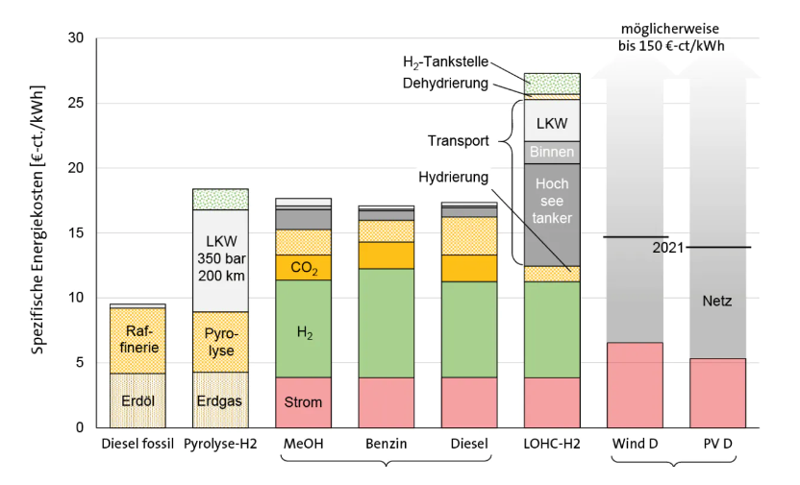
 |  |  |  | Wie hoch ist der Wirkungsgrad eines LOHC Speichers?
 |  |  |  | Der Wirkungsgrad wird vor allem durch die elektrochemischen Bauteile bestimmt. Elektrolyse 70 % (Strom zu Wasserstoff) Brennstoffzelle 50 % (Wasserstoff zu Strom). Damit ergibt sich ein maximaler Wirkungsgrad von 35 % Strom zu Strom. Die Abwärme aus der Beladung lässt sich technisch noch nutzen, zugleich muss aber auch die Wärme für die Entladung bereitgestellt werden. Je nachdem, wie diese Bereitstellung umgesetzt wird, verändert sich auch der Wirkungsgrad. Unter Berücksichtigung der Energiebereitstellung für die Entladung ist es derzeit möglich, 20-25 % des eingespeicherten Stroms wieder zu Strom umzusetzen.

 | production
LH2 €/kg

